报名统计
科大猫咪户口簿🐈
序号 | 猫的昵称（特征） | 年龄（基本胡说） | 性别（基本不知道） | 性格 | 地理位置 | 皂片 | 是否被领养 | 领养日期 | 领养人及联系方式 | 领养反馈 | 备注
1 | 黑眼线小三花 | 四五个月 |  | 带猫粮可接近，胆小不给摸 | 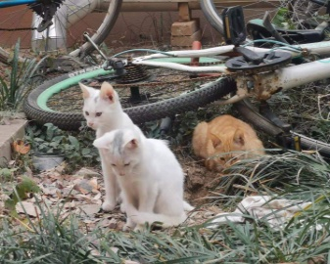 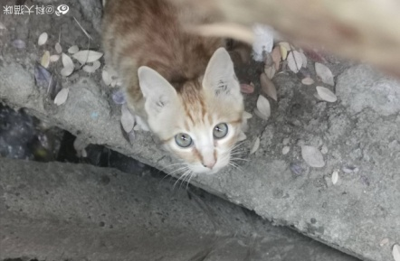 东区 221 | 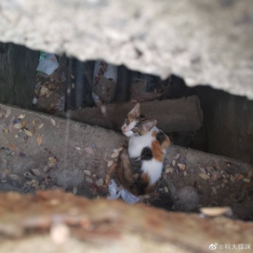 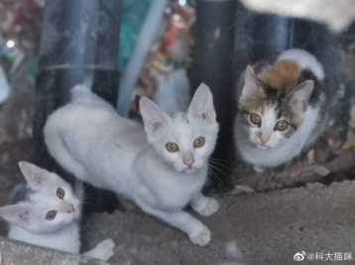 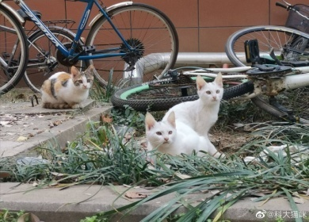
2 | 小白1 | 四五个月 |  | 带猫粮可接近，不给摸
3 | 小白2 | 四五个月 |  | 带猫粮可接近，不给摸
4 | 灰绿眼睛小橘 | 四五个月
5 | 玳瑁妈妈 |  | 母猫 | 超级亲人！阴晴不定 | 东区229 |  |  |  |  |  | 和高冷奶牛是闺蜜
6 | 玳瑁的崽子们*4、5 |  |  | 几只胆小小狸花，一只胆大小玳瑁
7 | 奶牛 | 一岁左右 | 母猫 | 高贵冷艳，吃完就走 |  |  |  |  |  |  | 和玳瑁妈妈是闺蜜
8 | 橘妈妈 | 一岁左右 | 母猫 | 行踪不定
9 | 小橘们*3 | 五六个月 |  | 爱吃，胆小，喜欢在电瓶车上晒太阳
10 | 大白 |  |  | 只喜欢吃，且习惯保持距离
11 | 中白 |  |  | 凶
12 | 大狸花妈妈 |  |  | 待产，胆小，行踪不定
13 | 狸花的崽子们*N | 应该还没出生 |  | 希望胆子大一点
14 | 小胡子警长猫 | 六个月 |  | 精神小伙，警惕 | 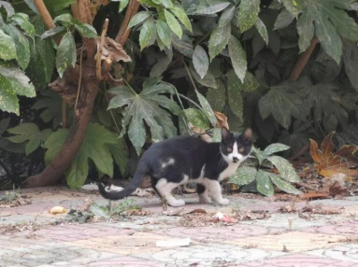 229附近 | 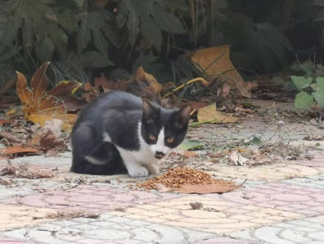
15 | 三花 | 八个月？ |  | 超级亲人，活泼，可以抱 | 东图
16 | 三花 | 一岁？ |  | 超级亲人，乖巧，可以抱 | 北区
17 |  |  |  |  | 档案馆
18 |  |  |  |  | 东区320
19 | 海盗三花 |  |  | 看上去不太聪明的亚子，爱吃，易胖体质，怕人 | 东区366-367女生宿舍内 | 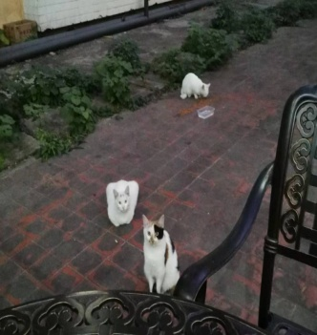
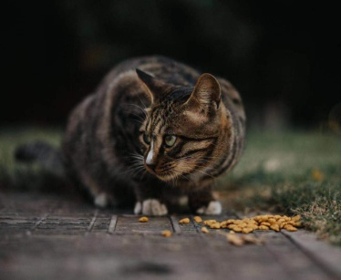
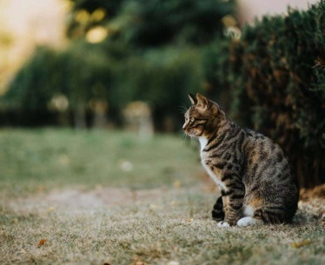
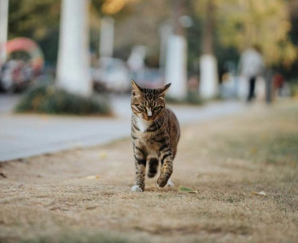
20 | 奶茶瘦高橘 | 不到一岁 |  | 亲人，活泼，会乞食，曾混进宿舍楼，独行，行踪不定 | 东区222到档案馆一带
21 | 生院狸花 | 不知道 |  | 会打人 不要直接接近喂食 一掌下来三条血 | 生院

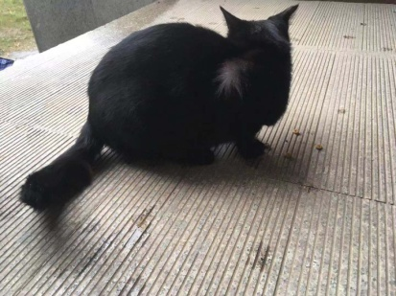
22 | 生院小黑 | 比较小，公猫 |  | 人类，麻烦拽一下衣服 你怀里漏风了 主动钻怀 怀中酣睡 没吃的也要钻 | 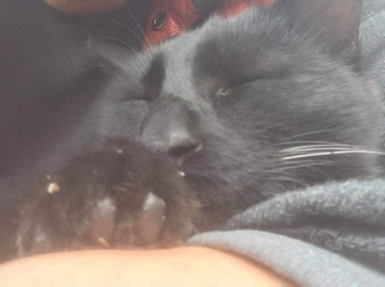 生院 | 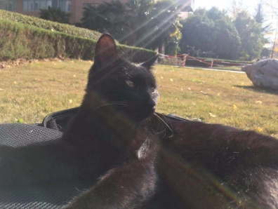

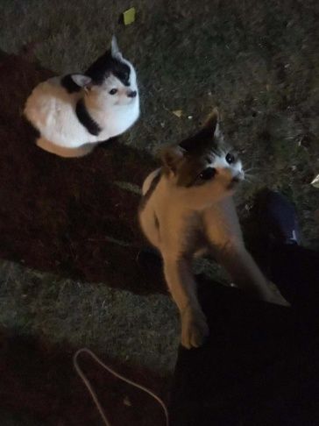

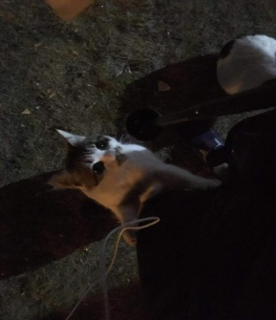
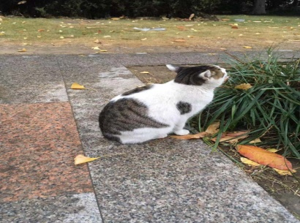
23 | 生院抱抱（我起的） 小吴（别人起的） | 不知道 |  | 要！抱！抱！ 有粮是我娘 没粮你是谁 | 生院 | 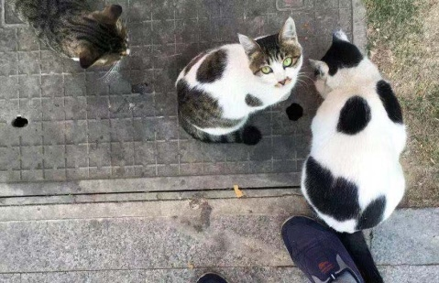 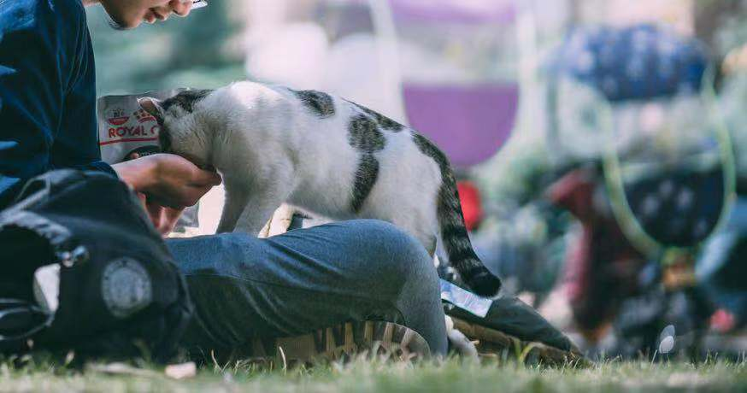

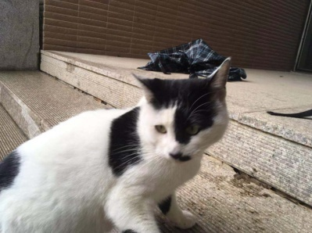

24 | 生院奶牛 | 略大一些 |  | 我是谁 我在干什么 旁边的猫好烦 怎么又有两脚兽来摸我 （真香） （怠惰） | 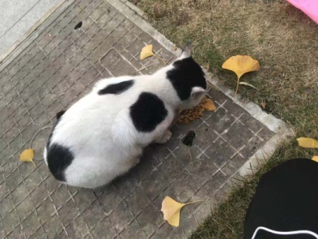 生院 | 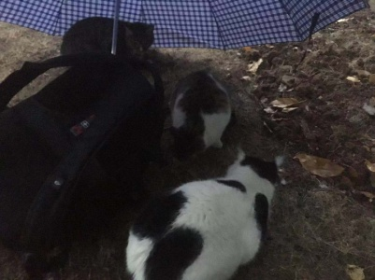

25 | 抱抱小弟 | 比抱抱长得小一点 |  | 比抱抱活跃 略没抱抱亲人 长得有点憨 | 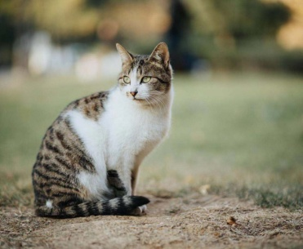 生院 | 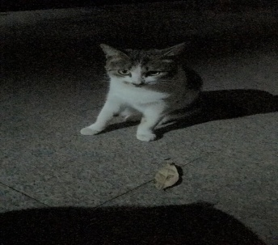

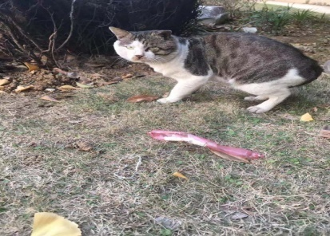
26 | 窝瓜 元首（另一个名） | 很老了，萌卖不动了 |  | 噢我的上帝你看看它的脸 不是很亲人 | 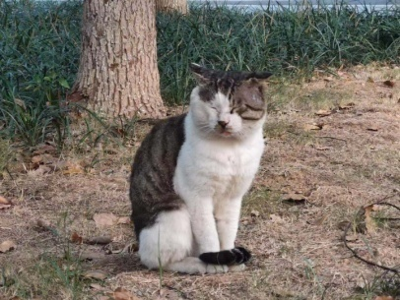 生院 研究生食堂 | 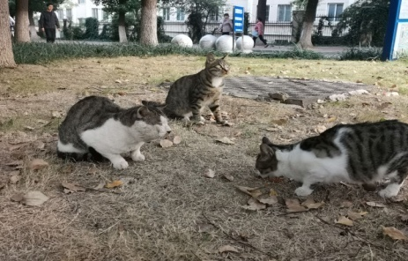

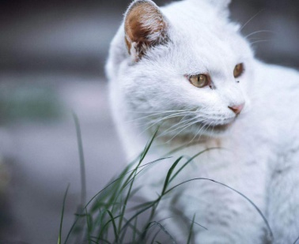
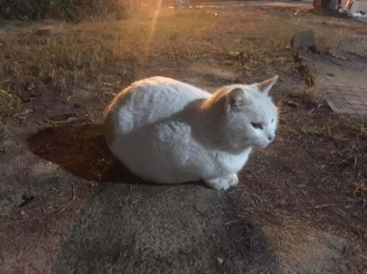
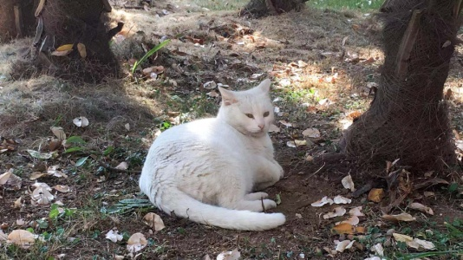
27 | 大白（名字太多了） | 不知道 太胖了干扰判断 |  | 我可是个是贵妇 宠辱不惊 | 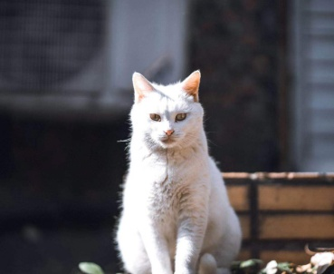 研究生食堂 还有自己的小木屋

28

